机制规则
钓鱼模拟器

概述

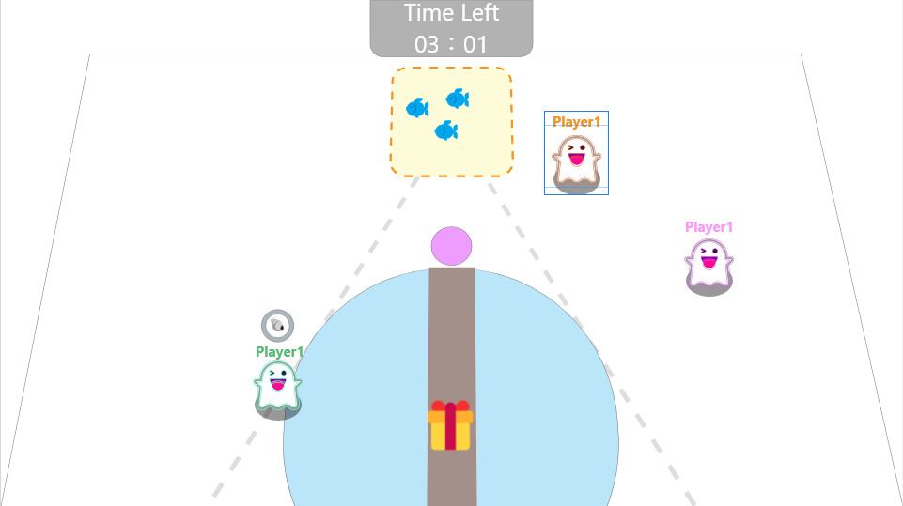
 |  |  |  |  | 游戏为三名玩家进行的party game。
 |  |  |  |  | 在指定时间内获取最多的钓鱼分数的玩家获胜。
 |  |  |  |  | 玩家可以通过冲撞，偷取等方式掠夺或干扰其他玩家得分。

基础规则

 | 游戏流程

开始游戏
角色出生
战斗环节
结算分数
角色确定

掉落空投

 | 玩家操作

 |  | 移动 | WASD或↑↓←→进行移动
 |  | 交互 | E进行操作交互
 |  | 冲撞 | 空格键进行冲刺，可以撞击对象，存在CD

 | 相机

 |  | 摄像机对应每个玩家的角色，镜头偏移使用类似Cinemachine的效果
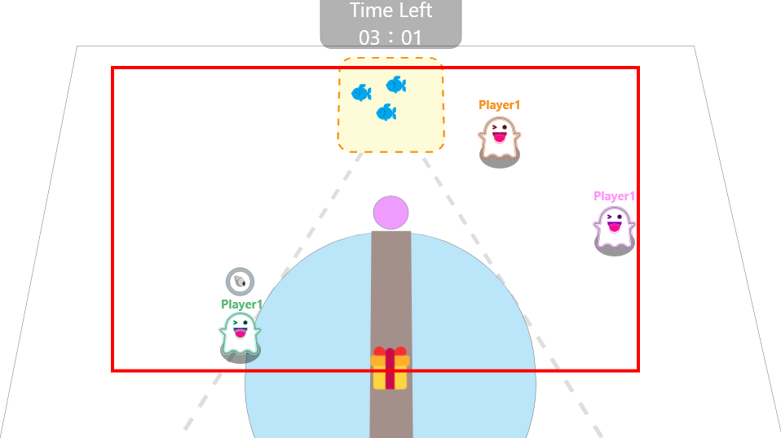

 | 地形

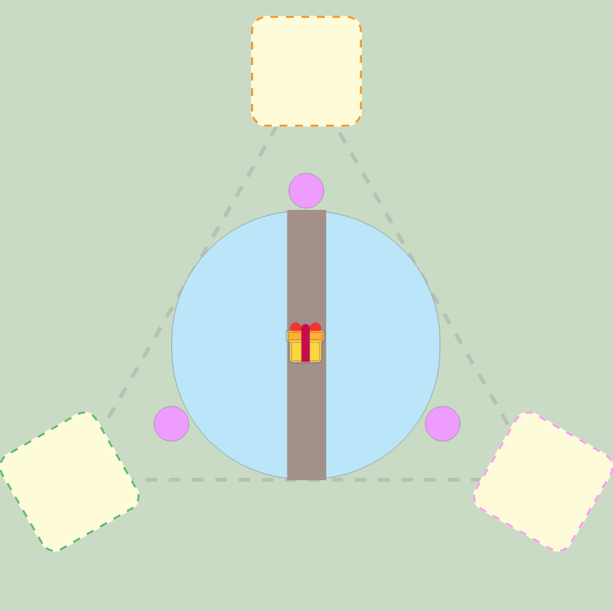

 |  |  | 出生点 | 游戏开始时玩家出现的点位
 |  |  | 收获区域 | 玩家拥有各自的收获区域，游戏结算时根据各自收获区域的鱼进行得分结算
 |  |  | 鱼池 | 钓鱼水域，玩家不可以在水域进行行动
 |  |  | 地面 | 场景内玩家可以行动的地面
 |  |  | 桥 | 场景中缓慢旋转的桥
 |  |  | 空投点 | 掉落空投的位置

 | 钓鱼

 |  | 钓鱼的基础流程：
 |  | 条件 | 玩家处于水域边时，可以进行钓鱼
 |  | 操作 | 长按E键进行钓鱼
 |  | 进度 | 长按E键出现钓鱼进度条，进度条走完收获鱼
 |  | 收获物 | 产生收获后，鱼类直接落入收获区域，道具直接附加在玩家身上
 |  | 收获 | 钓鱼可能获得鱼类或道具

 |  | 钓鱼可以被打断：
 |  | 行动 | 钓鱼过程中若进行移动或冲撞，钓鱼进程将直接结算
 |  | 冲撞 | 钓鱼过程中若受到冲撞，钓鱼进程将被中止

 |  | 进度条由阶段组成
 |  | 表现 | 进度条为圆形进度，中间为稀有度表现
 |  | 阶段 | 进度条分为三阶段，阶段越高获得稀有鱼的概率越高
 |  | 收获 | ~第一阶段 | 没有收获
 |  |  | 一~二 | 按第一阶段结算
 |  |  | 二~三 | 按第二阶段结算 |  |  | 进度的美术表现形式
 |  |  | 三 | 按第三阶段结算

 |  | 收获判定步骤
 |  | 判断是否收获
 |  | 根据按键时长确定收获阶段
 |  | 判断收获道具或鱼类
 |  | 道具 | 根据权重抽选获得的道具
 |  | 鱼类 | 根据阶段权重确定收获鱼稀有度
 |  |  | 根据鱼类权重抽选对应稀有度的鱼类

 |  | 收获判定步骤图
抽选道具

是否收获
道具鱼类
道具
收获阶段
鱼类
抽选鱼类

 | 鱼类

 |  | 收获的鱼类存在稀有度与得分
 |  | 种类 | 鱼的名称
 |  | 稀有度 | 鱼的稀有度
 |  | 得分 | 鱼对应的分数

 |  | 鱼类存在体积
 |  | 碰撞 | 鱼类存在碰撞体积，会被玩家移动影响
 |  | 冲撞 | 鱼类受到冲撞时，会被撞飞
 |  | 落水 | 鱼类掉入水中时，被消除

 |  | 鱼类可以被携带
 |  | 操作 | 玩家行动至鱼类旁按E键，可以携带鱼类
 |  | 取消 | 携带鱼类时，玩家再次按E将取消携带状态
 |  | 限制 | 携带鱼类时，玩家无法进行冲刺
 |  | 冲撞 | 携带鱼类受到冲撞时
 |  |  | 玩家-取消携带状态并被撞飞
 |  |  | 鱼类-掉落在撞击点旁

 | 道具
 |  | 存在以下道具
 |  | 道具类型 | 效果
 |  | 护盾 | 一定时间内霸体 |  |  | 冲撞？
 |  | 金钓竿 | 一定时间内钓鱼进度直接从三阶段开始

 | 空投

 |  | 玩家可以看到场上的空投是什么道具类型，不同的空投有不同icon

 |  | 空投的刷新规则：
 |  | 首次刷新 | 游戏开始30s后掉落第一个空投
 |  | 停留时间 | 空投存在20s后消除自身
 |  | 后续刷新 | 每30s刷新一个空投
 |  | 内容概率 | 空投根据刷新权重掉落

 |  | 空投类型：
 |  | 空投内容 | 效果
 |  | 大量收获 | 获得大量的鱼类至自身的收获区域
 |  | 护盾 | 获得护盾道具
 |  | 偷窃大师 | 传送至随机一名其他玩家的收获区域，并获得一段时间的移速加成

 | 落水

 |  | 玩家 | 玩家会落入水中
 |  | 重置 | 落水的玩家将被重置到自身的出生点，并获得短暂的无敌时间
 |  | 无敌时间 | 期间霸体，不会被撞击影响 |  |  | ？

 | 得分

 |  | 结算时间 | 游戏时间到后，将根据每位玩家收获区域的鱼类总分进行结算
 |  | 判定 | 鱼类只要接触到收获区域，即认为得分
 |  | 范围外 | 不存在任何收获区域的鱼类不计分

